1F
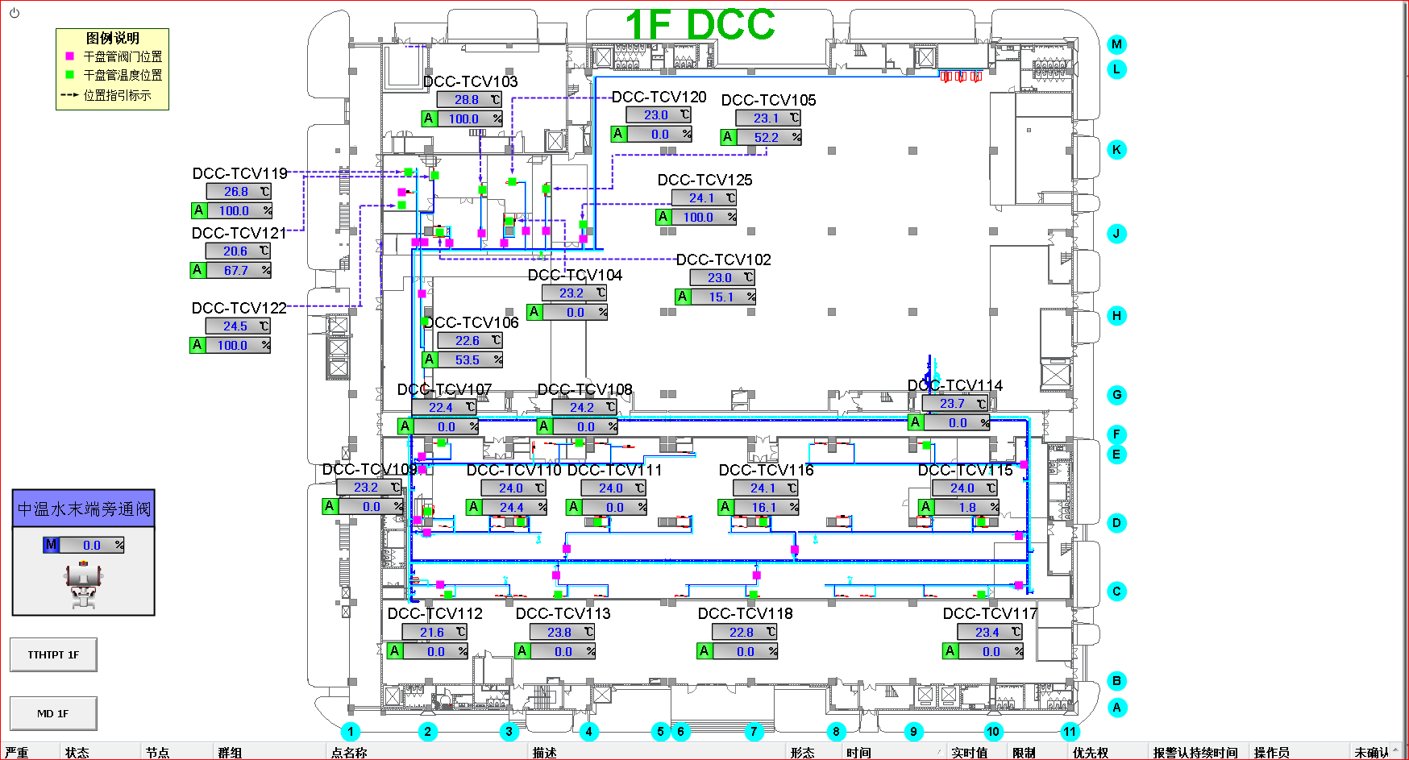
车间 | DCC名称 | 溫溼度看板 | 温度控制中值 | HIHI | HI | LO | LOLO | 濕度 | 看板点位 | 空调箱 | TCV_SP
实验室 | TCV_02 | TTHT152 | 22.5±2.5 | 25 | 24.6 | 20.5 | 20 | 40-60% | SA05_CR_1F_TTHT_TT52 | MAU101/102 | 22.5
 | TCV_04 |  |  |  |  |  |  |  |  |  | 23
 | TCV_20 |  |  |  |  |  |  |  |  |  | 22.5
 | TCV_02 | TTHT154 |  |  |  |  |  |  | SA05_CR_1F_TTHT_TT54 |  | 22.5
 | TCV_04 |  |  |  |  |  |  |  |  |  | 23
 | TCV_20 |  |  |  |  |  |  |  |  |  | 22.5
 | TCV_02 | TTHT102 |  |  |  |  |  |  | SA05_CR_1F_TTHT_TT02 |  | 22.5
 | TCV_04 |  |  |  |  |  |  |  |  |  | 23
 | TCV_20 |  |  |  |  |  |  |  |  |  | 22.5
 | TCV_03 | TTHT150 | 22.5±2.5 | 25 | 24.6 | 20.5 | 20 | 40-60% | SA05_CR_1F_TTHT_TT50 |  | 23.5
 | TCV_21 |  |  |  |  |  |  |  |  |  | 23
 | TCV_05 | TTHT153 | 22.5±2.5 | 25 | 24.6 | 20.5 | 20 | 40-60% | SA05_CR_1F_TTHT_TT53 |  | 23
 | TCV_19 | TTHT151 | 22.5±2.5 | 25 | 24.6 | 20.5 | 20 | 40-60% | SA05_CR_1F_TTHT_TT51 |  | 25
 | TCV_22 |  |  |  |  |  |  |  |  |  | 23
IQC | TCV_25 | TTHT156 | 22.5±2.5 | 25 | 24.6 | 20.5 | 20 | 40-60% | SA05_CR_1F_TTHT_TT156 |  | 22.5
收货中心 | TCV_06 | TTHT155 | 22.5±2.5 | 25 | 24.6 | 20.5 | 20 | 40-60% | SA05_CR_1F_TTHT_TT155 |  | 24
制样车间 | TCV_10 | TTHT103 | 25±3 | 28 | 27 | 23 | 22 | 40-60% | SA05_CR_1F_TTHT_TT03 | MAU101/102 | 25.5
 | TCV_11 |  |  |  |  |  |  |  |  |  | 25
 | TCV_12 |  |  |  |  |  |  |  |  |  | 23.5
 | TCV_13 |  |  |  |  |  |  |  |  |  | 24
 | TCV_15 | TTHT104 | 25±3 | 28 | 27 | 23 | 22 | 40-60% | SA05_CR_1F_TTHT_TT04 |  | 24
 | TCV_16 |  |  |  |  |  |  |  |  |  | 24
 | TCV_17 |  |  |  |  |  |  |  |  |  | 23.5
 | TCV_18 |  |  |  |  |  |  |  |  |  | 23.5

2F
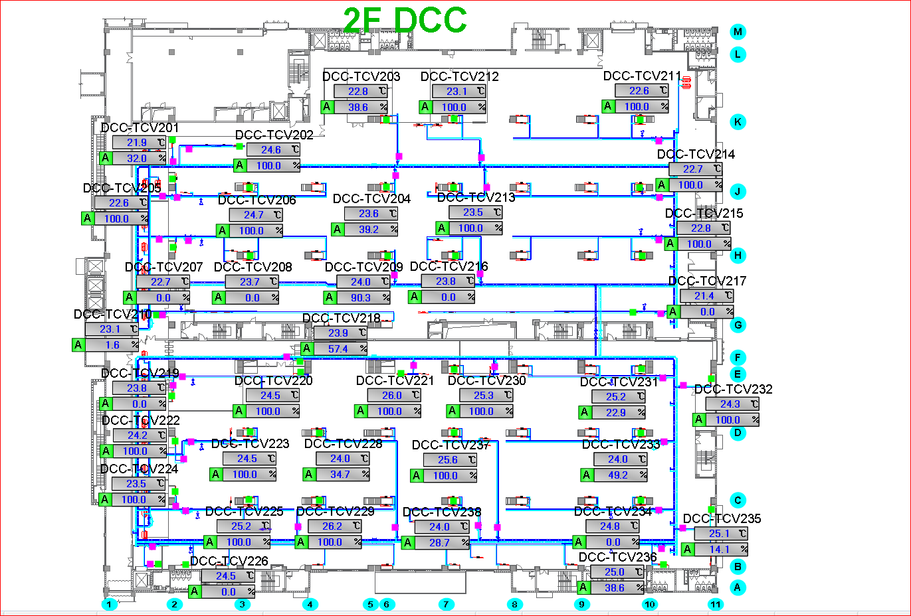
车间 | DCC名称 | 溫溼度看板 | 温度控制中值 | HIHI | HI | LO | LOLO | 湿度 | 看板点位 | 空调箱 | TCV_SP
模组 | TCV_01 | TTHT215 | 25±3 | 28 | 27 | 23 | 22 | 40%-50% | SA05_CR_2F_TTHT_TT15 | MAU201/202/203 | 23
 | TCV_02 |  |  |  |  |  |  |  |  |  | 25
 | TCV_04 | TTHT216 |  |  |  |  |  |  | SA05_CR_2F_TTHT_TT16 |  | 23.5
 | TCV_05 | TTHT203 |  |  |  |  |  |  | SA05_CR_2F_TTHT_TT03 |  | 23.5
 | TCV_06 |  |  |  |  |  |  |  |  |  | 24
 | TCV_07 | TTHT205 |  |  |  |  |  |  | SA05_CR_2F_TTHT_TT05 |  | 24
 | TCV_08 |  |  |  |  |  |  |  |  |  | 24
 | TCV_09 |  |  |  |  |  |  |  |  |  | 24
 | TCV_10 | TT242 |  |  |  |  |  |  | SA05_CR_2F_TTHT_TT42 |  | 23
 | TCV_11 | TTHT217 |  |  |  |  |  |  | SA05_CR_2F_TTHT_TT17 |  | 23.5
 | TCV_13 | TTHT204 |  |  |  |  |  |  | SA05_CR_2F_TTHT_TT04 |  | 24
 | TCV_14 |  |  |  |  |  |  |  |  |  | 24
 | TCV_15 | TTHT206 |  |  |  |  |  |  | SA05_CR_2F_TTHT_TT06 |  | 24.5
 | TCV_16 |  |  |  |  |  |  |  |  |  | 24
 | TCV_17 |  |  |  |  |  |  |  |  |  | 24
模组 | TCV_32 | TTHT207 |  |  |  |  |  |  | SA05_CR_2F_TTHT_TT07 |  | 24
 | TCV_33 |  |  |  |  |  |  |  |  |  | 24.5
 | TCV_18 | TTHT208 |  |  |  |  |  |  | SA05_CR_2F_TTHT_TT08 |  | 22
 | TCV_19 |  |  |  |  |  |  |  |  |  | 24.5
 | TCV_20 |  |  |  |  |  |  |  |  |  | 24
 | TCV_22 | TTHT213 |  |  |  |  |  |  | SA05_CR_2F_TTHT_TT13 |  | 24
 | TCV_23 |  |  |  |  |  |  |  |  |  | 24
 | TCV_24 |  |  |  |  |  |  |  |  |  | 23.5
 | TCV_28 |  |  |  |  |  |  |  |  |  | 24.3
 | TCV_26 | TTHT210 |  |  |  |  |  |  | SA05_CR_2F_TTHT_TT10 |  | 23.5
 | TCV_25 |  |  |  |  |  |  |  |  |  | 23.5
 | TCV_29 |  |  |  |  |  |  |  |  |  | 24.5
 | TCV_34 | TTHT209 |  |  |  |  |  |  | SA05_CR_2F_TTHT_TT09 |  | 23.5
 | TCV_35 |  |  |  |  |  |  |  |  |  | 24.5
 | TCV_36 |  |  |  |  |  |  |  |  |  | 24
 | TCV_30 | TTHT211 |  |  |  |  |  |  | SA05_CR_2F_TTHT_TT11 |  | 24
 | TCV_37 | TTHT214 |  |  |  |  |  |  | SA05_CR_2F_TTHT_TT14 |  | 24
 | TCV_38 | TTHT212 |  |  |  |  |  |  | SA05_CR_2F_TTHT_TT12 |  | 24

3F
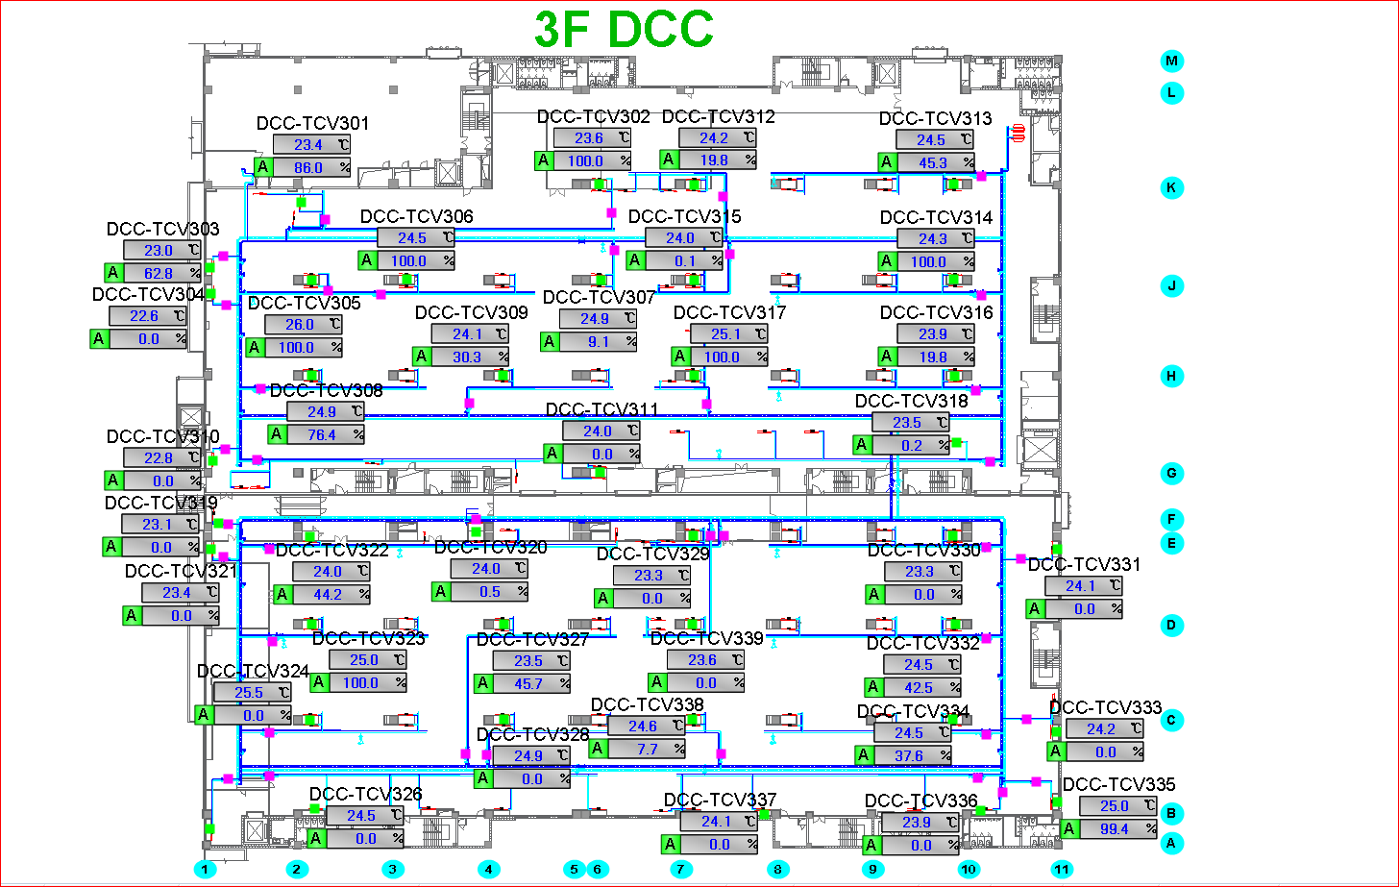
车间 | DCC名称 | 溫溼度看板 | 温度控制中值 | HIHI | HI | LO | LOLO | 湿度 | 看板点位 | 空调箱 | TCV_SP
模组 | TCV_07 | TTHT304 | 25±3 | 28 | 27 | 23 | 22 | 40%-50% | SA05_CR_3F_TTHT_TT04 | MAU201/202/203 | 23
 | TCV_01 | TTHT303 |  |  |  |  |  |  | SA05_CR_3F_TTHT_TT03 |  | 23.5
 | TCV_03 |  |  |  |  |  |  |  |  |  | 24
 | TCV_04 |  |  |  |  |  |  |  |  |  | 24
 | TCV_05 |  |  |  |  |  |  |  |  |  | 23
 | TCV_06 |  |  |  |  |  |  |  |  |  | 23
 | TCV_08 | TTHT306 |  |  |  |  |  |  | SA05_CR_3F_TTHT_TT06 |  | 24
 | TCV_09 |  |  |  |  |  |  |  |  |  | 23.5
 | TCV_10 |  |  |  |  |  |  |  |  |  | 24
 | TCV_15 | TTHT307 |  |  |  |  |  |  | SA05_CR_3F_TTHT_TT07 |  | 23.5
 | TCV_11 | TTHT308 |  |  |  |  |  |  | SA05_CR_3F_TTHT_TT08 |  | 24
 | TCV_17 |  |  |  |  |  |  |  |  |  | 24
 | TCV_16 | TTHT310 |  |  |  |  |  |  | SA05_CR_3F_TTHT_TT10 |  | 23.5
 | TCV_18 | TTHT309 |  |  |  |  |  |  | SA05_CR_3F_TTHT_TT09 |  | 23
 | TCV_14 | TTHT305 |  |  |  |  |  |  | SA05_CR_3F_TTHT_TT05 |  | 23.5
模组 | TCV_23 | TTHT311 |  |  |  |  |  |  | SA05_CR_3F_TTHT_TT11 | MAU201/202/203 | 24
 | TCV_24 |  |  |  |  |  |  |  |  |  | 24
 | TCV_20 | TTHT312 |  |  |  |  |  |  | SA05_CR_3F_TTHT_TT12 |  | 23.5
 | TCV_19 |  |  |  |  |  |  |  |  |  | 23.5
 | TCV_21 |  |  |  |  |  |  |  |  |  | 25
 | TCV_22 |  |  |  |  |  |  |  |  |  | 23.5
 | TCV_27 |  |  |  |  |  |  |  |  |  | 24
 | TCV_31 | TTHT313 |  |  |  |  |  |  | SA05_CR_3F_TTHT_TT13 |  | 24
 | TCV_29 | TTHT314 |  |  |  |  |  |  | SA05_CR_3F_TTHT_TT14 |  | 24
 | TCV_28 |  |  |  |  |  |  |  |  |  | 23.5
 | TCV_39 |  |  |  |  |  |  |  |  |  | 24
 | TCV_37 | TTHT315 |  |  |  |  |  |  | SA05_CR_3F_TTHT_TT15 |  | 23
 | TCV_32 | TTHT316 |  |  |  |  |  |  | SA05_CR_3F_TTHT_TT16 |  | 24.5
 | TCV_26 | TTHT317 |  |  |  |  |  |  | SA05_CR_3F_TTHT_TT17 |  | 23.5
 | TCV_33 | TTHT320 |  |  |  |  |  |  | SA05_CR_3F_TTHT_TT20 |  | 24.5
 | TCV_34 |  |  |  |  |  |  |  |  |  | 24.5
 | TCV_36 |  |  |  |  |  |  |  |  |  | 23.5
 | TCV_38 |  |  |  |  |  |  |  |  |  | 24

4F
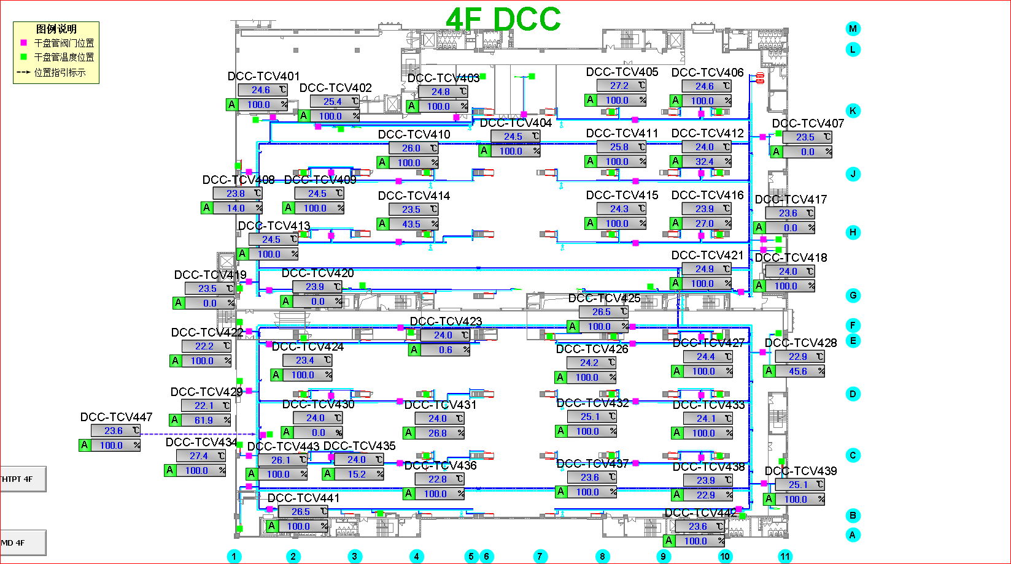
车间 | DCC名称 | 溫溼度看板 | 温度控制中值 | HIHI | HI | LO | LOLO | 湿度 | 看板点位 | 空调箱 | TCV_SP
模组 | TCV_01 | TTHT401 | 25±3 | 28 | 27 | 23 | 22 | 40%-50% | SA05_CR_4F_TTHT_TT01 | MAU401/402/403 | 23.5
 | TCV_02 |  |  |  |  |  |  |  |  |  | 23.5
 | TCV_08 |  |  |  |  |  |  |  |  |  | 24
 | TCV_09 |  |  |  |  |  |  |  |  |  | 23.5
 | TCV_10 | TTHT402 |  |  |  |  |  |  | SA05_CR_4F_TTHT_TT02 |  | 23.5
 | TCV_13 |  |  |  |  |  |  |  |  |  | 23.5
 | TCV_14 |  |  |  |  |  |  |  |  |  | 23.5
 | TCV_19 |  |  |  |  |  |  |  |  |  | 24
 | TCV_20 |  |  |  |  |  |  |  |  |  | 23.5
 | TCV_03 | TTHT403 |  |  |  |  |  |  | SA05_CR_4F_TTHT_TT03 |  | 23.5
 | TCV_04 |  |  |  |  |  |  |  |  |  | 23.5
 | TCV_05 | TTHT407 |  |  |  |  |  |  | SA05_CR_4F_TTHT_TT07 |  | 24
 | TCV_06 | TTHT409 |  |  |  |  |  |  | SA05_CR_4F_TTHT_TT09 |  | 24
 | TCV_11 |  |  |  |  |  |  |  |  |  | 23.5
 | TCV_12 |  |  |  |  |  |  |  |  |  | 23.5
 | TCV_15 | TTHT410 |  |  |  |  |  |  | SA05_CR_4F_TTHT_TT10 |  | 24
 | TCV_16 |  |  |  |  |  |  |  |  |  | 24
 | TCV_07 | TTHT413 |  |  |  |  |  |  | SA05_CR_4F_TTHT_TT13 |  | 22.5
 | TCV_17 |  |  |  |  |  |  |  |  |  | 23.5
 | TCV_18 |  |  |  |  |  |  |  |  |  | 24
 | TCV_21 |  |  |  |  |  |  |  |  |  | 23.5
实验室 | TCV_29 | TTHT426 | 22.5±2.5 | 25 | 24.6 | 20.5 | 20 |  | SA05_CR_4F_TTHT_TT26 | MAU401/402/403 | 21.5
 | TCV_34 | TTHT427 |  |  |  |  |  |  | SA05_CR_4F_TTHT_TT27 |  | 22.5
 | TCV_47 |  |  |  |  |  |  |  |  |  | 22.5
模组 | TCV_43 | TTHT405 | 25±3 | 28 | 27 | 23 | 22 |  | SA05_CR_4F_TTHT_TT05 |  | 21.5
 | TCV_23 | TTHT415 |  |  |  |  |  |  | SA05_CR_4F_TTHT_TT15 |  | 23
 | TCV_22 |  |  |  |  |  |  |  |  |  | 23
 | TCV_24 |  |  |  |  |  |  |  |  |  | 23
 | TCV_30 | TTHT416 |  |  |  |  |  |  | SA05_CR_4F_TTHT_TT16 |  | 23.5
 | TCV_35 |  |  |  |  |  |  |  |  |  | 23
 | TCV_31 | TTHT418 |  |  |  |  |  |  | SA05_CR_4F_TTHT_TT18 |  | 24
 | TCV_36 | TTHT419 |  |  |  |  |  |  | SA05_CR_4F_TTHT_TT19 |  | 23
 | TCV_37 | TTHT421 |  |  |  |  |  |  | SA05_CR_4F_TTHT_TT21 |  | 23.5
 | TCV_25 | TTHT420 | 25±3 | 28 | 27 | 23 | 22 |  | SA05_CR_4F_TTHT_TT20 |  | 25
 | TCV_27 | TTHT422 | 25±3 | 28 | 27 | 23 | 22 |  | SA05_CR_4F_TTHT_TT22 |  | 24
 | TCV_26 |  |  |  |  |  |  |  |  |  | 24.5
 | TCV_28 |  |  |  |  |  |  |  |  |  | 23.5
 | TCV_32 |  |  |  |  |  |  |  |  |  | 24
 | TCV_33 |  |  |  |  |  |  |  |  |  | 24
 | TCV_38 | TTHT423 |  |  |  |  |  |  | SA05_CR_4F_TTHT_TT23 |  | 23
 | TCV_39 | TTHT424 |  |  |  |  |  |  | SA05_CR_4F_TTHT_TT24 |  | 23.5
 | TCV_42 |  |  |  |  |  |  |  |  |  | 23.5

